전면부 자동분무기 normalization 데이터
전면부 자동 포집 데이터 |  |  | Rs(Ap(e)/tr) : 물질배출속도 | 760 mL / 4분 |  | 1000

기준치 분사량 | 760 mL

Glass filter 누적 BKC 포집량 (전면부)
분사시간(min) | 누적 포집량 (ug)
1 | 0.2037
2 | 0.8323
3 | 2.7383
4 | 3.8889
5 | 4.6581
6 | 6.1616
7 | 7.4209
8 | 6.5778
10 | 8.9134
12 | 7.9736

Collected BKC Concentration between sampling time points (ug/m3)
1
2 | 594.2801
3 | 950.6877
4 | 1293.5840
5 | 1420.5720
6 | 1235.6499
7 | 875.0005
8 | 533.3703
10 | 451.6556
12 | 119.7523
분사시간(min) | 포집시간(min) | 유속(L/min) | 포집된 공기 부피 (L) | Fitting 식에 대입 | 시간당 포집량 (ug) | 공간체적당 포집량(ug/m^3)
1 | 1 | 1.5 | 1.5 | 0.6955
2 | 1 | 1.5 | 1.5 | 1.2898 | 0.5943 | 594.2801
3 | 1 | 1.5 | 1.5 | 2.2404 | 0.9507 | 950.6877
4 | 1 | 1.5 | 1.5 | 3.5340 | 1.2936 | 1293.5840
5 | 1 | 1.5 | 1.5 | 4.9546 | 1.4206 | 1420.5720
6 | 1 | 1.5 | 1.5 | 6.1902 | 1.2356 | 1235.6499
7 | 1 | 1.5 | 1.5 | 7.0652 | 0.8750 | 875.0005
8 | 1 | 1.5 | 1.5 | 7.5986 | 0.5334 | 533.3703
10 | 2 | 1.5 | 3 | 8.0503 | 0.4517 | 451.6556
12 | 2 | 1.5 | 3 | 8.1700 | 0.1198 | 119.7523

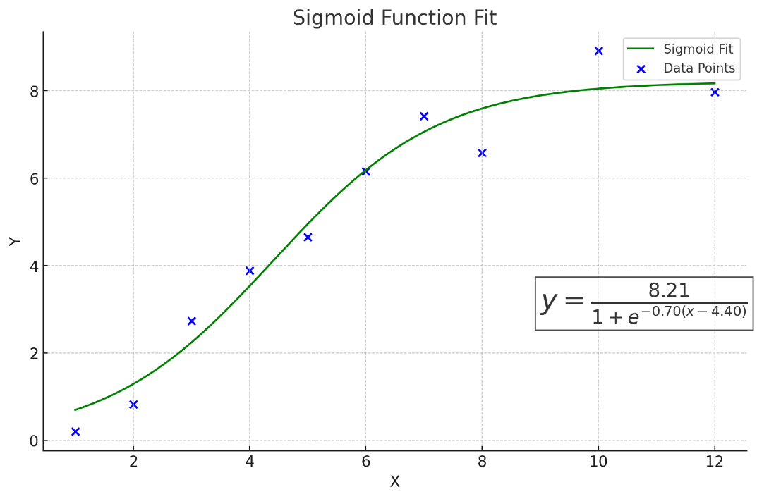
Collected BKC Concentration between sampling time points (μg/m3)
2 | 594.2800549
3 | 950.68774429
4 | 1293.5839576
5 | 1420.5719799
6 | 1235.6498807
7 | 875.00054094
8 | 533.3702672
10 | 451.65558551
12 | 119.75231879
포집시간 (min)
누적 BKC 포집량 (μg)
Glass filter 누적 BKC 포집량 (전면부)

후면부 자동분무기 normalization 데이터
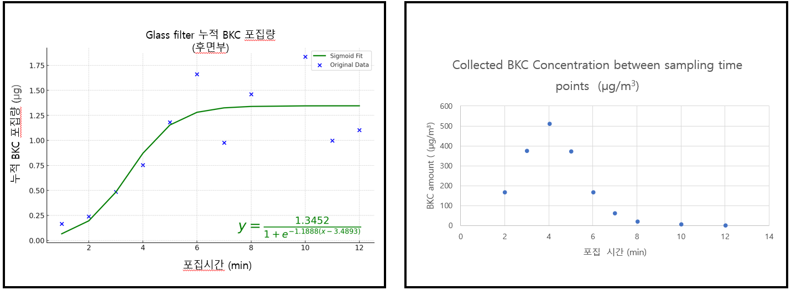
후면부 자동 포집 데이터 |  |  | Rs(Ap(e)/tr) : 물질배출속도 | 570 mL / 4분 |  | 1318

기준치 분사량 | 570 mL |  |  |  |  |  | 추출용매량 | 10mL
 |  |  |  |  |  |  | speed vac | 3 mL 분취
 |  |  |  |  |  |  | resuspension | 100 uL
Glass filter 누적 BKC 포집량 (후면부)
1 | 0.1664
2 | 0.2400
3 | 0.4849
4 | 0.7523
5 | 1.1810
6 | 1.6606
7 | 0.9765
8 | 1.4601
9
10 | 1.8352
11 | 0.9981
12 | 1.1034
분사시간(min) | 누적 포집량 (ug) |  |  |  |  |  | injection vol | 10 uL
1 | 0.1664
2 | 0.2400
3 | 0.4849 |  |  |  |  | 7월 31일 데이터는 다른 데이터들과 시간대가 달라서 시간별 평균 데이터를 확인해보시면 3번째 탭 누적 데이터량이랑 동일해요
4 | 0.7523
5 | 1.1810
6 | 1.6606
7 | 0.9765
8 | 1.4601
9
10 | 1.8352
11 | 0.9981
12 | 1.1034

Collected BKC Concentration between sampling time points (ug/m3)
1
2 | 170.5298
3 | 377.7559
4 | 511.9239
5 | 372.9769
6 | 167.0628
7 | 58.4310
8 | 18.6097
10 | 7.5054
12 | 0.6995
분사시간(min) | 포집시간(min) | 유속(L/min) | 포집된 공기 부피 (L) | Fitting 식에 대입 | 시간당 포집량 ug) | 공간체적당 포집량(ug/m^3)
1 | 1 | 1.5 | 1.5 | 0.0663
2 | 1 | 1.5 | 1.5 | 0.1957 | 0.1294 | 170.5298
3 | 1 | 1.5 | 1.5 | 0.4823 | 0.2866 | 377.7559
4 | 1 | 1.5 | 1.5 | 0.8707 | 0.3884 | 511.9239
5 | 1 | 1.5 | 1.5 | 1.1537 | 0.2830 | 372.9769
6 | 1 | 1.5 | 1.5 | 1.2805 | 0.1268 | 167.0628
7 | 1 | 1.5 | 1.5 | 1.3248 | 0.0443 | 58.4310
8 | 1 | 1.5 | 1.5 | 1.3389 | 0.0141 | 18.6097
10 | 2 | 1.5 | 3 | 1.3446 | 0.0057 | 7.5054
12 | 2 | 1.5 | 3 | 1.3451 | 0.0005 | 0.6995

전면부 수동분무기 normalization 데이터
전면부 포집 데이터 |  |  | Rs(Ap(e)/tr) : 물질배출속도 | 1250 mL / 4분 |  | 1000

기준치 분사량 | 1250 mL

Glass filter 누적 BKC 포집량 (전면부)
분사시간(min) | 누적 포집량 (ug)
1 | 0.0291
2 | 0.0435
3 | 0.0326
4 | 0.0634
5 | 0.0810
6 | 0.1183
7 | 0.1091
8 | 0.1322
10 | 0.1365
12 | 0.1291

Collected BKC Concentration between sampling time points (ug/m3)
1
2 | 11.9203
3 | 16.1067
4 | 19.1011
5 | 19.4394
6 | 16.9351
7 | 12.8678
8 | 8.7978
10 | 8.9770
12 | 3.1488
분사시간(min) | 포집시간(min) | 유속(L/min) | 포집된 공기 부피 (L) | Fitting 식에 대입 | 시간당 포집량 ug) | 공간체적당 포집량(ug/m^3)
1 | 1 | 1.5 | 1.5 | 0.0202
2 | 1 | 1.5 | 1.5 | 0.0321 | 0.0119 | 11.9203
3 | 1 | 1.5 | 1.5 | 0.0482 | 0.0161 | 16.1067
4 | 1 | 1.5 | 1.5 | 0.0673 | 0.0191 | 19.1011
5 | 1 | 1.5 | 1.5 | 0.0867 | 0.0194 | 19.4394
6 | 1 | 1.5 | 1.5 | 0.1037 | 0.0169 | 16.9351
7 | 1 | 1.5 | 1.5 | 0.1165 | 0.0129 | 12.8678
8 | 1 | 1.5 | 1.5 | 0.1253 | 0.0088 | 8.7978
10 | 2 | 1.5 | 3 | 0.1343 | 0.0090 | 8.9770
12 | 2 | 1.5 | 3 | 0.1375 | 0.0031 | 3.1488

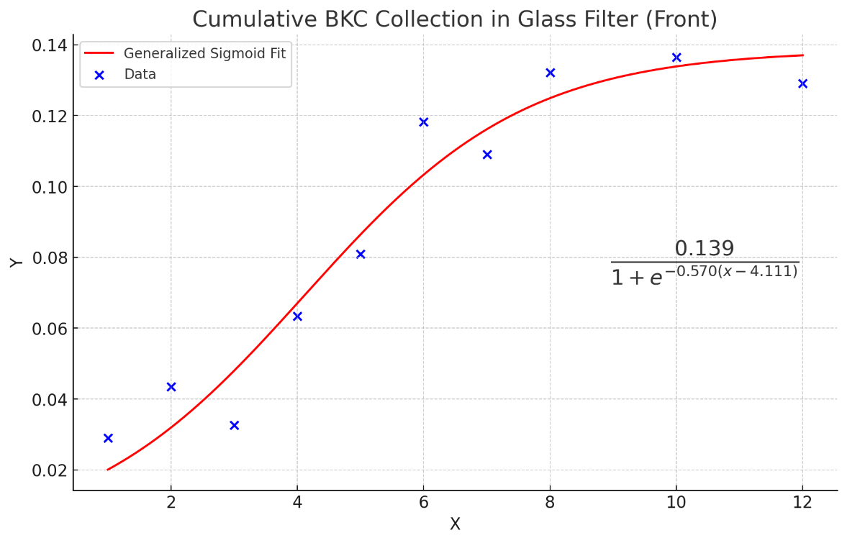
Collected BKC Concentration between sampling time points (μg/m3)
1
2 | 11.920343771
3 | 16.106685172
4 | 19.101147735
5 | 19.439403449
6 | 16.93507469
7 | 12.867778094
8 | 8.7977592459
10 | 8.9769933089
12 | 3.1487586017
누적 BKC 포집량 (μg)
포집시간 (min)

후면부 수동분무기 normalization 데이터
후면부 포집 데이터 |  |  | Rs(Ap(e)/tr) : 물질배출속도 | 880 mL / 4분 |  | 1000

기준치 분사량 | 880 mL

Glass filter 누적 BKC 포집량 (후면부)
분사시간(min) | 누적 포집량 (ug)
1 | 0.0225
2 | 0.0544
3 | 0.0799
4 | 0.0931
5 | 0.1720
6 | 0.2176
7 | 0.2612
8 | 0.2506
10 | 0.2918
12 | 0.2915

Collected BKC Concentration between sampling time points (ug/m3)
1
2 | 19.2442
3 | 31.1183
4 | 43.4956
5 | 49.8622
6 | 45.6783
7 | 34.0129
8 | 21.6195
10 | 19.0759
12 | 5.2776
분사시간(min) | 포집시간(min) | 유속(L/min) | 포집된 공기 부피 (L) | Fitting 식에 대입 | 시간당 포집량 ug) | 공간체적당 포집량(ug/m^3)
1 | 1 | 1.5 | 1.5 | 0.0228
2 | 1 | 1.5 | 1.5 | 0.0420 | 0.0192 | 19.2442
3 | 1 | 1.5 | 1.5 | 0.0731 | 0.0311 | 31.1183
4 | 1 | 1.5 | 1.5 | 0.1166 | 0.0435 | 43.4956
5 | 1 | 1.5 | 1.5 | 0.1665 | 0.0499 | 49.8622
6 | 1 | 1.5 | 1.5 | 0.2122 | 0.0457 | 45.6783
7 | 1 | 1.5 | 1.5 | 0.2462 | 0.0340 | 34.0129
8 | 1 | 1.5 | 1.5 | 0.2678 | 0.0216 | 21.6195
10 | 2 | 1.5 | 3 | 0.2869 | 0.0191 | 19.0759
12 | 2 | 1.5 | 3 | 0.2922 | 0.0053 | 5.2776

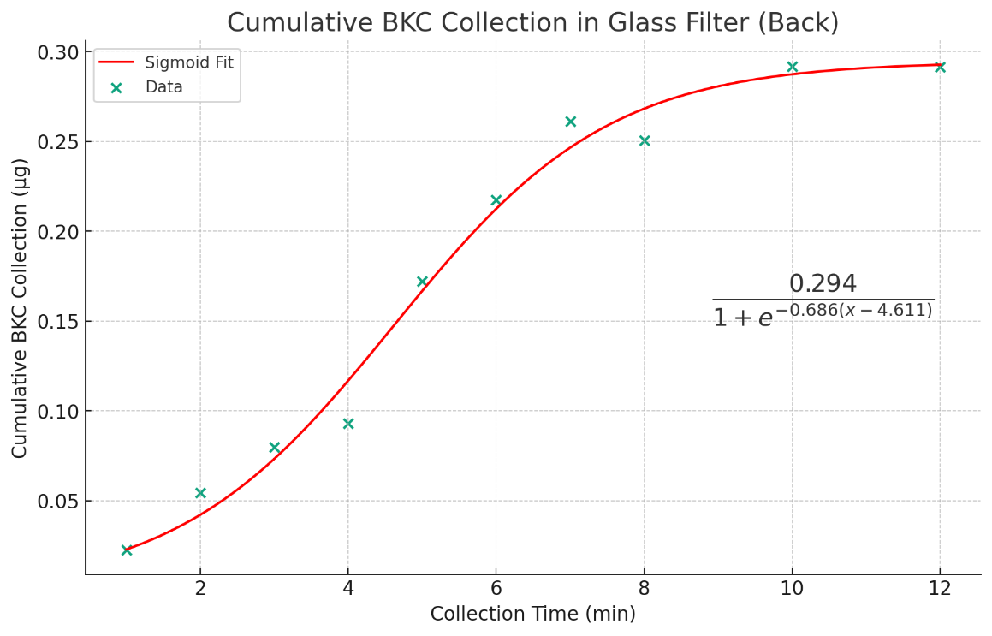
Collected BKC Concentration between sampling time points (μg/m3)
1
2 | 19.244162944
3 | 31.118328062
4 | 43.495592334
5 | 49.862188688
6 | 45.678301949
7 | 34.012907797
8 | 21.619491247
10 | 19.075946011
12 | 5.2775625087

